Reporte
 | INFORME RESULTADOS PERIODO 3 HISTORIA 5Aº año Básico

 | ESTABLECIMIENTO: ESCUELA LAS CAMELIAS
 | CURSO: 5º
 | PROFESOR(A) JEFE: JORGE SOLIS

 | Resultados del curso:
 | Este informe detalla los resultados de la Prueba de Educación Historia realizada el 1 alumnos. Mientras mayor es el número de alumnos presentes, más representativos son los datos
 | Los resultados del curso se muestran en porcentaje de logro, es decir, el número de preguntas buenas dentro del total de la prueba. Para que tenga una noción, las escalas de notas fijan el 60% de logro como equivalente a una nota 4.0

 | Indicador | OA5 | OA6 | OA7 | OA8
 | Promedio | 100% | 100% | 100% | 100%
 | Min | 100% | 100% | 100% | 100%
 | Max | 100% | 100% | 100% | 100%

 | Es importante considerar la dispersión dentro del curso. Fijarse en la diferencia entre el máximo y mínimo.

 | A continuación se muestra el rendimiento de los niños y niñas de su curso.

Nº | Nombre |  |  | OA5 | OA6 | OA7 | OA8
1 | Aliante González Bryan Gladimir |  |  | 100% | 100% | 100% | 100%
2 | Almonacid Burgos Nicolás Andrés
3 | Antiñire Uribe Brandon Dennis
4 | Argel Bustamante María José Catalina
5 | Barria Silva Rodrigo Alexis
6 | Campos Morales Yahel Sarai
7 | Carrasco Meneses Tomas Nicolas
8 | Chacano González Bárbara Constanza
9 | Gatica Comicheo Krisna Belén
10 | Gómez Arauz Escarlett Michel
11 | González Álvarez Anelis Andrea
12 | Levie Angel Anastasia Denise
13 | Mansilla Mansilla Romina Scarlett
14 | Mansilla Vergara Raúl Andrés
15 | Mardones Meza Valeska Alondra
16 | Mardones Ojeda Solanch Bedsabe
17 | Márquez Aguilar Robert Bayron Eliseo
18 | Martínez Cifuentes Constanza Javiera
19 | Millacheo Osorio Luis Angel
20 | Millatureo Fuentealba Gabriel Alejandro
21 | Montiel Andrade Patricia Estefanía
22 | Muñoz Navarro Yarella Leonor
23 | Narváez Zúñiga Vivian Annais
24 | Ojeda Vargas Patricio Alejandro
25 | Otey Trujillo Yasmin Victoria
26 | Piucol Oyarzo Yordan Bastián
27 | Riquelme Caucau Constanza Abigail
28 | Rivera Unquén Benjamin Nicolas
29 | Rodríguez Soto Bruce Edward Elmer
30 | Silva Peralta Ángelo Alexander
31 | Soto Unquén Máximo Alejandro
32 | Téllez Toro Nelson Javier
33 | Uribe Mayorga Johsua Alejandro
34 | Valenzuela Díaz Juan Pablo
35 | Vargas Ojeda Gabriel Ignacio
36 | Vargas Rodríguez Ariatna Monserrath
37 | Velasquez Velásquez Yeral Alexander
38 | Vidal Ule Yessenia Belén
39 | Mitrobich Pontigo Alejandro David
40 | Burgos Trujillo Genesis Ivon Millaray
41
42
43
44
45
46
PROMEDIO CURSO |  |  |  | 100% | 100% | 100% | 100%

 | Posterior a la corrección de la prueba ; su análisis debe considerar como referente la tabla de especificaciones, en los ítemes cada uno de sus estudiantes deben tener como mínimo el 50%. Si sus estudiantes no cumplen con este mínimo, esta información le daría señales que requieren de un fuerte reforzamiento en este eje

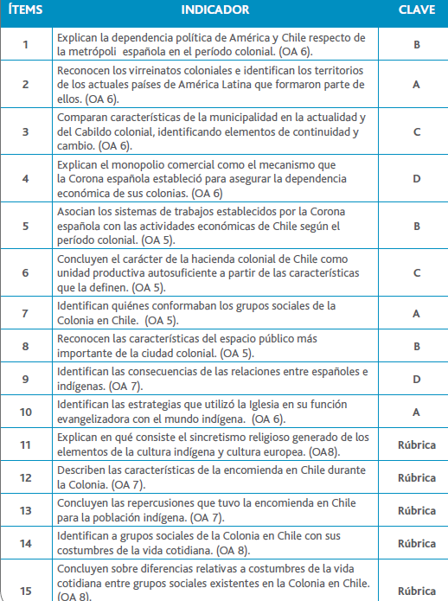
Pregunta | OA |  | INDICADORES |  |  |  | Logro
1 | Historia |  | Reconocen los viajes de exploración |  |  |  | 100%
2 | Historia |  | Identifican la importancia de los adelantos técnicos de la época |  |  |  | 100%
3 | Historia |  | Relacionan los conflictos en Europa con la búsqueda de nuevas rutas. |  |  |  | 100%
4 | Geografía |  | Reconocen el uso de los adelantos técnicos. |  |  |  | 100%
5 | Historia |  | Identifican el país que comenzó en la búsqueda de nuevas rutas |  |  |  | 100%
6 | Historia |  | Identifican hechos que marcaron el viaje de Cristóbal Colon. |  |  |  | 100%
7 | Historia |  | Reconocen el lugar geográfico del viaje hacia América. |  |  |  | 100%
8 | Historia |  | Reconocen la carabela y su importancia. |  |  |  | 100%
9 | Historia |  | Relacionan los viajes de exploración que circunda la Tierra. |  |  |  | 100%
10 | Historia |  | Identifican los límites que demarcaron los nuevos territorios. |  |  |  | 100%
11 | Historia |  | Ubican espacialmente los viajes de Cristóbal Colon. |  |  |  | 100%
12 | Historia |  | Explican la necesidad en la búsqueda de nuevas rutas de exploración |  |  |  | 100%
13 | Historia |  | Explican y relacionan los acuerdos entre españoles y portugueses y sus consecuencias. |  |  |  | 100%
14 | Historia |  | Sintetizan quien fue Cristóbal Colon. |  |  |  | 100%
15 | Historia |  | Nombran y explican los viajes de exploración. |  |  |  | 100%

 | Le pedimos que se centre en aquellas preguntas que están bajo el promedio del curso y trabaje aquellas habilidades que se indican en la tabla.

